关系图
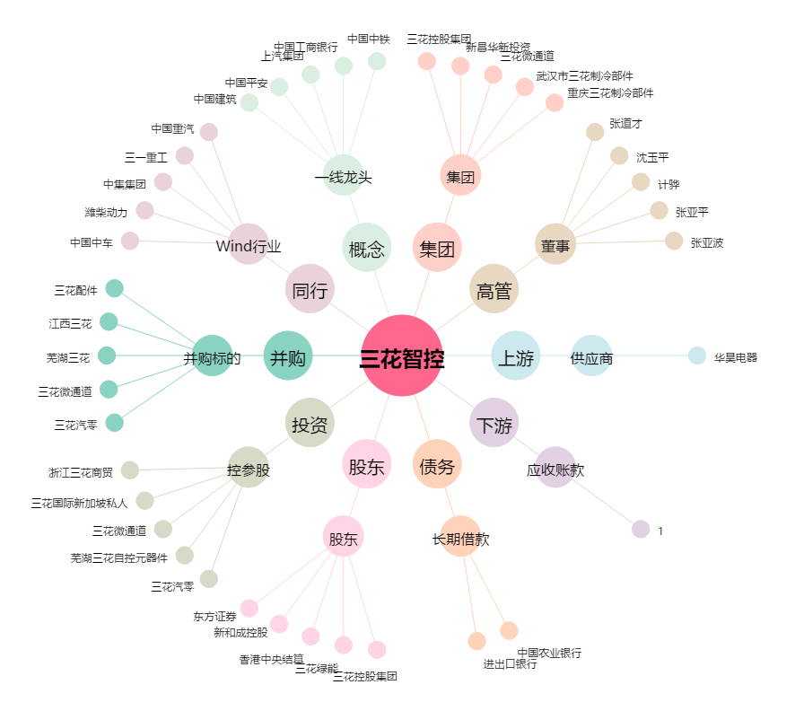
三花智控[002050.SZ] - 关系概览图

